Free space
Расчет веса фасада для подъемного механизма Free Space |  |  |  | Подбор Механизма Free Space

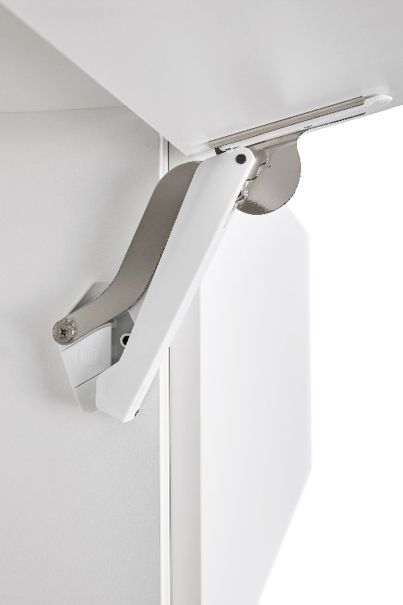
Ввведите параметры фасада в милимметрах (расчет производится автоматически при вводе параметров фасада)

Шаг 1: Заполните данные по высоте и ширине фасада
Высота, мм |  | Рекомендованная высота, мм | Ширина, мм
900 |  | 225-650мм | 600
 | Фактическая площадь фасада, м²
 | 0.54
Шаг 2: Выберите материал фасада | Материал | Плотность, кг/м₃ | Вес фасада, кг
 | МДФ 16мм | 760 | 6.57
 | МДФ 18 мм | 760 | 7.39
 | ДСП 16мм | 680 | 5.88
 | ДСП 18мм | 680 | 6.61 | Цвет
 | Ель 16мм | 450 | 3.89 | 9966 - белый/никель
 | Ель 18мм | 450 | 4.37 | 7500 - антрацит/никель
 | Ива 16мм | 460 | 3.97 | 7035 - серый/никель
 | Ива 18мм | 460 | 4.47 | Шаг 3: Механизм согласно весу фасада
 | Ольха 16мм | 550 | 4.75 |  | Вес фасада, кг
 | Ольха 18мм | 550 | 5.35 | Высота корпуса, мм | Free Space B арт 272234 | Free Space C арт 272235 | Free Space D арт 272236 | Free Space E арт 272237 | Free Space F арт 272238
 | Осина 16мм | 510 | 4.41 | 225 | 2.3-4,3 | 3,8-7,1 | 6,3-9,3 | 9,2-13,4 | 13,4-19,1
 | Осина 18мм | 510 | 4.96 | 250 | 1,9-3,9 | 3,4-6,4 | 5,8-9,1 | 8,3-12,6 | 12,2-17,2
 | Сосна 16мм | 520 | 4.49 | 275 | 1,9-3,5 | 3,1-5,8 | 5,3-8,2 | 7,5-12,0 | 11,0-15,6
 | Сосна 18мм | 520 | 5.05 | 300 | 1,7-3,2 | 2,8-5,3 | 4,8-7,5 | 6,9-11,0 | 10,1-14,3
 | Липа 16мм | 530 | 4.58 | 325 | 1,6-3,0 | 2,6-4,9 | 4,4-7,0 | 6,4-10,2 | 9,3-13,2
 | Липа 18мм | 530 | 5.15 | 350 | 1,5-2,8 | 2,4-4,6 | 4,1-6,5 | 5,9-9,5 | 8,6-12,3
 | Вишня 16мм | 660 | 5.70 | 375 | 1,3-2,6 | 2,2-4,3 | 3,8-6,0 | 5,5-8,8 | 8,1-11,4
 | Вишня 18мм | 660 | 6.42 | 400 | 1,2-2,4 | 2,1-4,0 | 3,6-5,6 | 5,2-8,3 | 7,6-10,7
 | Береза 16мм | 650 | 5.62 | 425 | 1,1-2,3 | 2,0-3,8 | 3,4-5,3 | 4,9-7,8 | 7,1-10,1
 | Береза 18мм | 650 | 6.32 | 450 | 1,0-2,1 | 1,9-3,5 | 3,2-5,0 | 4,6-7,3 | 6,7-9,5
 | Лиственница 16мм | 660 | 5.70 | 475 | 1,0-2,0 | 1,8-3,4 | 3,0-4,7 | 4,3-7,0 | 6,4-9,0
 | Лиственница 18мм | 660 | 6.42 | 500 | 0,9-1,9 | 1,7-3,2 | 2,9-4,5 | 4,1-6,6 | 6,0-8,6
 | Дуб 16мм | 690 | 5.96 | 525 | 0,9-1,8 | 1,6-3,0 | 2,7-4,3 | 3,9-6,3 | 5,7-8,2
 | Дуб 18мм | 690 | 6.71 | 550 | 0,8-1,7 | 1,5-2,9 | 2,6-4,1 | 3,7-6,0 | 5,5-7,8
 | Ясень 16мм | 750 | 6.48 | 575 | 0,8-1,7 | 1,4-2,8 | 2,5-3,9 | 3,6-5,7 | 5,2-7,4
 | Ясень 18мм | 750 | 7.29 | 600 | 0,8-1,6 | 1,4-2,7 | 2,4-3,7 | 3,4-5,5 | 5,0-7,1
 | Граб 16мм | 800 | 6.91 | 625 | 0,7-1,5 | 1,3-2,5 | 2,3-3,6 | 3,3-5,3 | 4,8-6,8
 | Граб 18мм | 800 | 7.78 | 650 | 0,7-1,5 | 1,3-2,4 | 2,2-3,5 | 3,2-5,1 | 4,6-6,6
 | Яблоня 16мм | 900 | 7.78
 | Яблоня 18мм | 900 | 8.75
 | Алюминиевые рамки со стеклом 4мм | 2500 | 6.01

